상품제안서
오스템 뷰센 양치키트+고리수건 | 상품코드: S43344

 |  | 02-713-8555 | www.synergygift.co.kr
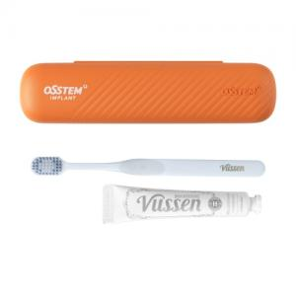 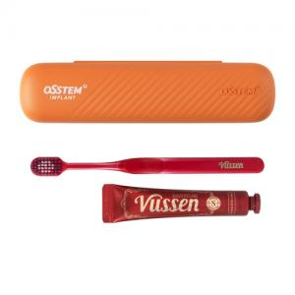 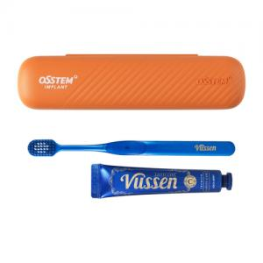

【상세/제작정보】 | <p><span style="font-size: 14pt;">※ 실크인쇄 200개 이상부터 진행 가능합니다.</span></p><p><span style="font-size: 14pt;">※ 자수인쇄 디자인 난이도에 따라 인쇄비 편차 발생 됩니다.</span></p><p>&nbsp;</p><p><span style="font-size: 14pt;">※ 종이케이스 DTF인쇄 진행시 옵션 - 커스텀패키지 선택해 주세요.</span></p>

【인쇄/포장옵션】 | 실크, 자수, 칫솔케이스DTF컬러 / 포장불가능

【공급단가】 | 수량
*VAT별도 | 기본
 | 커스텀패키지

【상품 URL】 | https://www.synergygift.co.kr:443/src/goods_detail.php?gdno=43344

